ARBOLES-01
ARBOL BININARIO DE BUSQUEDA (ABB)

El árbol representa los nodos conectados por bordes. HABLAREMOS en específico del (Binary Tree) árbol binario o el árbol de búsqueda binario. El arbol Bibario es una estructura de datos especial que se utiliza para el almacenamiento de datos. Un árbol binario tiene una condición especial de que cada nodo puede tener un máximo de dos hijos. Un árbol binario tiene los beneficios de una matriz ordenada y una lista vinculada, ya que la búsqueda es tan rápida como en una matriz ordenada y la operación de inserción o eliminación es tan rápida como en una lista vinculada.

Un árbol binario es una estructura en la que cada nodo conoce a lo sumo a otros dos nodos, sus hijos.

Términos importantes
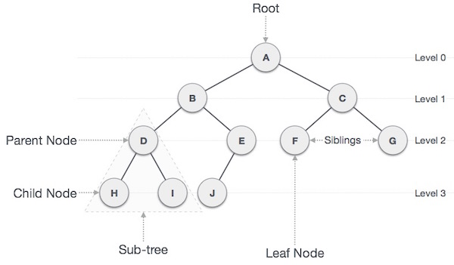
Los siguientes son los términos importantes con respecto al árbol.

Ruta | La ruta se refiere a la secuencia de nodos a lo largo de los bordes de un árbol.
Raíz (Root) | El nodo en la parte superior del árbol se llama raíz. Solo hay una raíz por árbol y una ruta desde el nodo raíz a cualquier nodo.
Padre (Parent) | Nodo que tiene al menos una hoja por debajo. Dicha hoja es hija de él.
Hijo (Child) | El nodo conectado debajo de un nodo dado (nodo padre de él).
Hoja (Leaf) | Hoja : el nodo que no tiene ningún nodo hijo se llama nodo hoja.
Subárbol (SubTree) | El subárbol representa todos los descendientes de un nodo, es decir el arbol que se encuentra debajo de dicho nodo
Visitas | Las visitas se refieren a verificar el valor de un nodo cuando el control está en el nodo.
Recorrido | Significa Atravesar / Pasar a través de TODOS los nodos en un orden específico.
Niveles(Level) | El nivel de un nodo representa la generación de un nodo. Si el nodo raíz está en el nivel 0, su siguiente nodo hijo está en el nivel 1, su nieto está en el nivel 2, y así sucesivamente.
Claves | La clave representa un valor de un nodo en función del cual se realizará una operación de búsqueda para un nodo.
Profundidad | Es el mayor nivel alcanzado por cualquier hoja

struct s_nodo_bin { int valor; struct s_nodo_bin* izq; struct s_nodo_b* der; }; typedef struct s_nodo_bin* t_nodo_bin;

ARBOLES-02
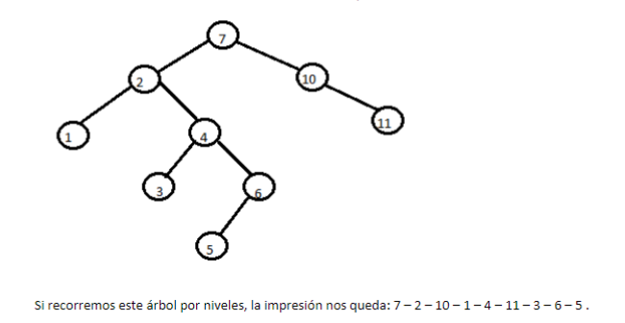
 |  |  |  |  |  | void eliminarArbol(tNodoBin *arbol)
void inorder(t_nodo_bin arbol) |  |  |  |  |  | {/*elimina un arbol por completo*/
{
 | if (arbol != NULL) |  |  |  |  |  | if ( (*arbol) != NULL)
 | { |  |  |  |  |  | {
 |  | inorder(arbol->izq); |  |  |  |  |  | eliminarArbol(&((*arbol)->izq));
 |  | printf("%d - ", arbol->valor); |  |  |  |  |  | eliminarArbol(&((*arbol)->der));
 |  | inoder(arbol->der); |  |  |  |  |  | free(*arbol);
 | } |  |  |  |  |  |  | *arbol=NULL;
} |  |  |  |  |  |  | }

 |  |  |  |  |  | }

void post(t_nodo_bin arbol)
{ | // es el que sirve para eliminar un arbol
 | if (arbol != NULL)
 | {
 | post(arbol->izq);
 | post(arbol->der);
 | printf("%d - ", arbol->valor); |  | // aqui funcion eliminar nodo

 | }
}

void pre(t_nodo_bin arbol)
{
 | if (arbol != NULL)
 | {
 | printf("%d - ", arbol->valor);
 | pre(arbol->izq);
 | pre(arbol->der);

 | }
}

void eliminarArbol(tNodoBin *arbol)
{/*elimina un arbol por completo*/

 | if ( (*arbol) != NULL)
 | {
 |  | eliminarArbol(&((*arbol)->izq));
 |  | eliminarArbol(&((*arbol)->der));
 |  | free(*arbol);
 |  | *arbol=NULL;
 | }

}

struct s_nodo_bin {
 | struct s_nodo_bin* izq;
 | int valor;
 | struct s_nodo_bin* der;
};
typedef struct s_nodo_bin* t_nodo_bin;

 |  |  | izq | DATO | der

 |  |  | NULL |  | NULL
 |  |  | #321 |  | #123

 |  |  |  | DATO
23
17 |  |  |  | int
 |  |  |  | struct ...

{23:"Hola"}

